TAREA P3-15
 | Red Queen Restaurants
ESTADOS FINANCIEROS PROFORMA - SEMANA 3 | Estado de Resultados Proyectado del Año 2007
FINANZAS GERENCIALES | que finaliza del 31 de diciembre
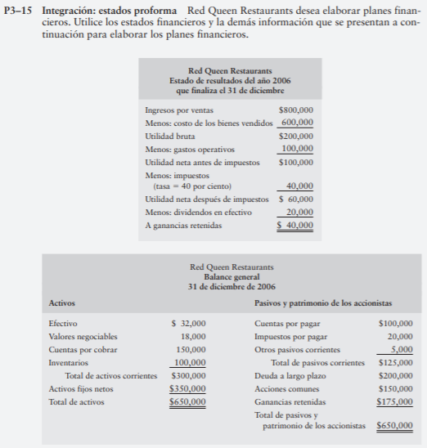
 | Ingresos por Ventas | 900,000.00
 | Costo de los Bienes Vendidos | 675,000.00 | 0.75
 | Utilidad Bruta | 225,000.00

 | Gastos Operativos | 112,500.00 | 0.125
 | Utilidad Neta Antes de Impuestos | 112,500.00

 | Impuestos | 45,000.00

 | Utilidad Neta después de Impuestos | 67,500.00
 | Dividendos en Efectivo | 35,000.00
 | Ganancias Retenidas | 32,500.00

 | Red Queen Restaurants
 | Balance General Proyectado
 | 31 de Diciembre 2007
 | Activos |  |  | Pasivo y Patrimonio

 | Efectivo | 30,000.00 |  | Cuentas por Pagar | 112,500.00
 | Valores Negociables | 18,000.00 |  | Impuestos por Pagar | 31,250.00
 | Cuentas por Cobrar | 312,000.00 |  | Otros Pasivos Corrientes | 5,000.00
 | Inventario | 112,500.00 | 0.125 | Financiamiento Requerido | 141,250.00
 | Total Activos Corrientes | 472,500.00 |  | Total Pasivos Corrientes | 148,750.00

 | Activos Fijos Netos | 375,000.00 |  | Deuda a Largo Plazo | 200,000.00

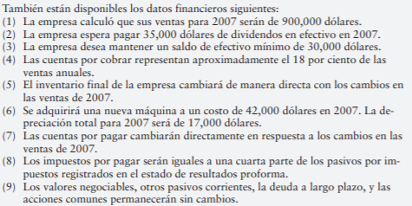
 | Total Activos | 847,500.00 |  | Acciones Comunes | 150,000.00
 |  |  |  | Ganancias Retenidas | 207,500.00

 |  |  |  | Total Pasivo y Patrimonio | 847,500.00

Para poder financiar el incremento en sus activos y el aumento en ventas que se tiene proyectado para el año 2007, la empresa estará requiriendo un financiamiento de $141,250.00.

 |  | 2006 | 2007
 | Activos Fijo Neto | 350,000.00 | 375,000.00
 | Depreciación |  | 17,000.00
 | Compra |  | 42,000.00

TAREA 00
EJERCICIO 00 ESTADOS FINNACIEROS PROFORMA

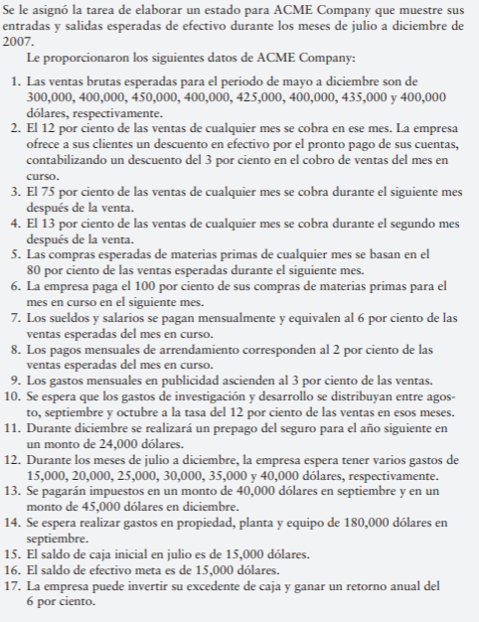
 | SE PIDE:
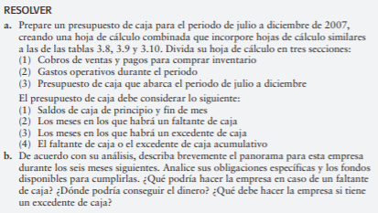

 | Presupuesto de Ventas
 |  | Mayo | Junio | Julio | Agosto | Septiembre | Octubre | Noviembre | Diciembre
 | Ventas | 300,000.00 | 400,000.00 | 450,000.00 | 400,000.00 | 425,000.00 | 400,000.00 | 435,000.00 | 400,000.00

 |  | Mayo | Junio | Julio | Agosto | Septiembre | Octubre | Noviembre | Diciembre
 | % Cobro en Mismo Mes | 34,920.00 | 46,560.00 | 52,380.00 | 46,560.00 | 49,470.00 | 46,560.00 | 50,634.00 | 46,560.00
 | 75% Siguientes Mes |  | 225,000.00 | 300,000.00 | 337,500.00 | 300,000.00 | 318,750.00 | 300,000.00 | 326,250.00
 | 13% Segundo Mes |  |  | 39,000.00 | 52,000.00 | 58,500.00 | 52,000.00 | 55,250.00 | 52,000.00
 | Total Entradas de Efectivo | 34,920.00 | 271,560.00 | 391,380.00 | 436,060.00 | 407,970.00 | 417,310.00 | 405,884.00 | 424,810.00

 | Compras de Inventario
 |  | Mayo | Junio | Julio | Agosto | Septiembre | Octubre | Noviembre | Diciembre
 | Compras | 240,000.00 | 320,000.00 | 360,000.00 | 320,000.00 | 340,000.00 | 320,000.00 | 348,000.00 | 320,000.00

 | Presupuesto de Compras
 | Pago |  | 240,000.00 | 320,000.00 | 360,000.00 | 320,000.00 | 340,000.00 | 320,000.00 | 348,000.00
 | Sueldos y Salarios | 18,000.00 | 24,000.00 | 27,000.00 | 24,000.00 | 25,500.00 | 24,000.00 | 26,100.00 | 24,000.00
 | Pagos de Arrendamiento | 6,000.00 | 8,000.00 | 9,000.00 | 8,000.00 | 8,500.00 | 8,000.00 | 8,700.00 | 8,000.00
 | Gastos en Publicidad | 9,000.00 | 12,000.00 | 13,500.00 | 12,000.00 | 12,750.00 | 12,000.00 | 13,050.00 | 12,000.00
 | Gastos de Investigación y Desarrollo |  |  |  | 48,000.00 | 51,000.00 | 48,000.00
 | Prepago del Seguro |  |  |  |  |  |  |  | 24,000.00
 | Gastos Varios |  |  | 15,000.00 | 20,000.00 | 25,000.00 | 30,000.00 | 35,000.00 | 40,000.00
 | Impuestos |  |  |  |  | 40,000.00 |  |  | 45,000.00
 | Propiedad, Planta y Equipo |  |  |  |  | 180,000.00
 | Total Desembolsos de Efectivo | 33,000.00 | 284,000.00 | 384,500.00 | 472,000.00 | 662,750.00 | 462,000.00 | 402,850.00 | 501,000.00

 | Presupuesto de Caja
 |  |  |  | Julio | Agosto | Septiembre | Octubre | Noviembre | Diciembre
 | Entradas de Efectivo |  |  | 391,380.00 | 436,060.00 | 407,970.00 | 417,310.00 | 405,884.00 | 424,810.00
 | Salidas de Efectivo |  |  | (384,500.00) | (472,000.00) | (662,750.00) | (462,000.00) | (402,850.00) | (501,000.00)
 | Saldo Inicial de Caja |  |  | 15,000.00 | 21,880.00 | (14,060.00) | (268,840.00) | (313,530.00) | (310,496.00)
 | Flujo de Caja |  |  | 21,880.00 | (14,060.00) | (268,840.00) | (313,530.00) | (310,496.00) | (386,686.00)

 | Excedente/ Faltante de Caja Acumulativo |  |  | 6,880.00 | (29,060.00) | (283,840.00) | (328,530.00) | (325,496.00) | (401,686.00)

Según los cálculos realizados, la empresa tiene un faltante de caja significativo a partir del mes de agosto, mismo que se extiende a lo largo de todo el año. En el caso del faltante de caja, la empresa debería de buscar financiamiento para cubrir el efectivo que requieren. La empresa podría conseguir dinero a través de la adquisición de deudas, ya sean préstamos o bonos, también podría llevar a cabo una nueva emisión de acciones. La empresa podría replantearse su estrategia de ventas en busca de incrementar su margen de contribución. En caso que tenga un excedente de caja puede invertirlo para obtener rendimientos.

CASO INTEGRADOR
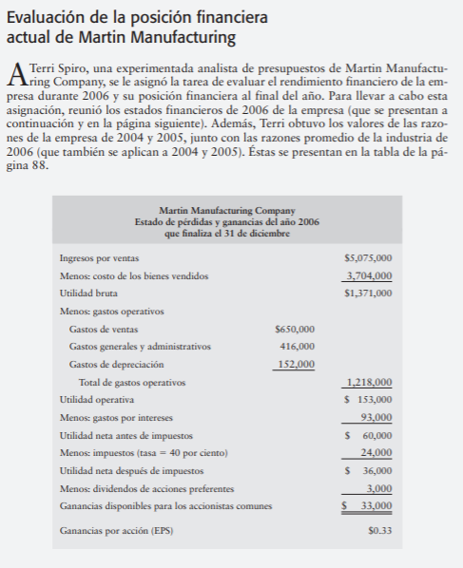
ESTADOS FINANCIEROS PROFORMA - SEMANA 3
FINANZAS GERENCIALES | Martin Manufacturing Company
 | Estado de Pérdidas y Ganancias Proyectado del año 2007
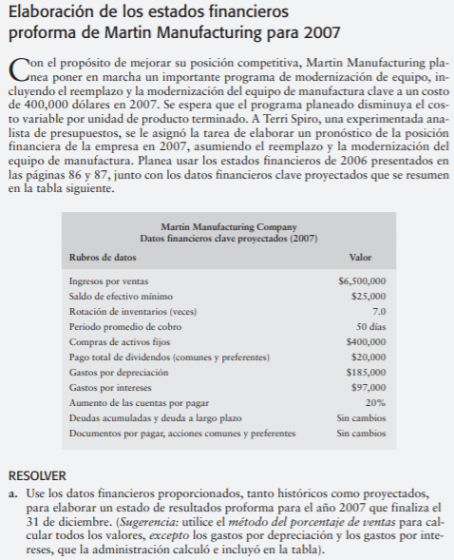
 | Que finaliza el 31 de diciembre
 | Ingresos por Ventas | 6,500,000.00
 | Costo de los Bienes Vendidos | 4,744,039.41 | 0.72985221675
 | Utilidad Bruta | 1,755,960.59

 | Gastos de Ventas | 832,512.32 | 0.12807881773
 | Gastos Generales y Administrativo | 532,807.88 | 0.08197044335
 | Gastos por Depreciación | 185,000.00
 | Total Gastos Operativos | 1,550,320.20

 | Utilidad Operativa | 205,640.39
 | Gastos por Intereses | 97,000.00
 | Utilidad Antes de Impuesto | 108,640.39

 | Impuestos | 43,456.16
 | Utilidad Neta Después de Impuestos | 65,184.24

 | Martin Manufacturing Company
 | Balance General Proyectado
 | Activo Corrientes
 | Efectivo | 25,000.00
 | Cuentas por Cobrar | 902,777.78 | 0.13888888889
 | Inventario | 677,719.92
 | Total Activo Corriente | 1,605,497.69

 | Activos Fijos Brutos | 2,493,819.00
 | Depreciación Acumulada | 685,000.00
 | Activos Fijos Netos | 1,808,819.00
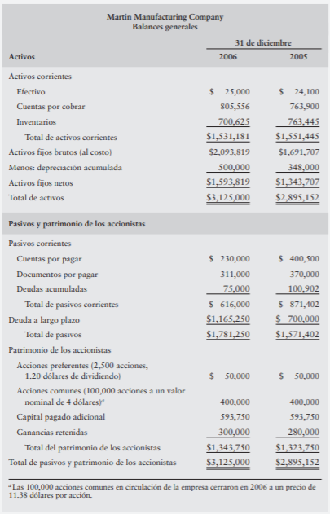
 | Activos Totales | 3,414,316.69

 | Pasivos Corrientes
 | Cuentas por Pagar | 276,000.00
 | Documentos por Pagar | 311,000.00
 | Deudas Acumuladas | 75,000.00
 | Total Pasivos Corrientes | 662,000.00

 | Deuda a Largo Plazo | 1,165,250.00
 | Total Pasivos | 1,827,250.00

 | Patrimonio de los Accionistas
 | Acciones Preferentes | 50,000.00
 | Acciones Comunes | 400,000.00
 | Capital Pagado Acicional | 593,750.00
 | Ganancias Retenidas | 345,184.24
 | Total Patrimonio | 1,388,934.24

 | Total Pasivo y Patrimonio | 3,216,184.24

 | Financiamiento Requerido | 198,132.46

Si, Martin Manufacturing requiere de $198,132.46 para poder financiar el aumento de activos producto del proyecto de modernización.

